Sheet1
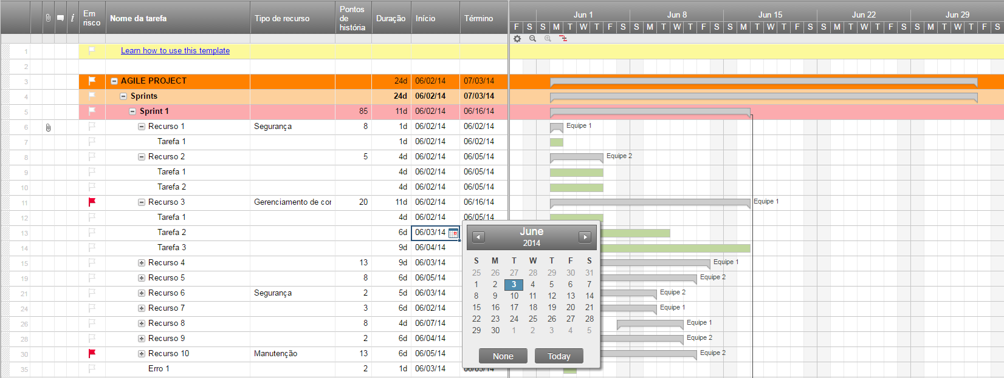
Plano de Projeto Ágil

Nome do Projeto | Lançamento do Proguto
Gerente do Projeto | Alexandre
Objetivo do Projeto
Âmbito do Projeto

Data de Início | Set 3
Data de Conclusão | Out 5
Progresso Geral | 20%

Nome da Tarefa | A | Início | Término | Dias | Status
Sprint 1 | Alexandre | 2016-09-03 | 2016-09-13 | 10 | Completa
Recurso 1 | Francisco | 2016-09-03 | 2016-09-07 | 4 | Completa
Recurso 2 | Joaquim | 2016-09-07 | 2016-09-12 | 5 | Completa
Recurso 3 | Joaquim | 2016-09-09 | 2016-09-13 | 4 | Atrasada
Sprint 2 | Joaquim | 2016-09-16 | 2016-09-24 | 8 | Em progresso
Recurso 4 | Alexandre | 2016-09-16 | 2016-09-17 | 1 | Em Progresso
Recurso 5 | Francisco | 2016-09-17 | 2016-09-21 | 4 | Não Iniciada
Recurso 6 | Sarah | 2016-09-22 | 2016-09-24 | 2 | Não Iniciada
Sprint 3 | Sarah | 2016-09-25 | 2016-10-05 | 10 | Não Iniciada
Recurso 7 | Alexandre | 2016-09-25 | 2016-09-29 | 4 | Não Iniciada
Recurso 8 | Rafael | 2016-09-24 | 2016-10-02 | 8 | Não Iniciada
Recurso 9 | Joaquim | 2016-10-02 | 2016-10-05 | 3 | Não Iniciada

Crie um Plano de Projeto Ágil no Smartsheet

